填写说明
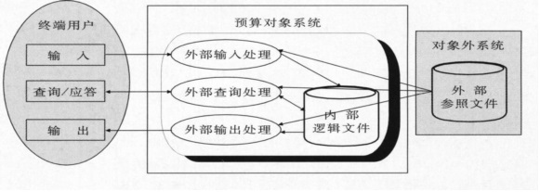 概述：任何一个软件都被看作是由外部输入处理、外部输出处理、外部查询处理、内部逻辑文件和外部参照文件五种要素组成。
一、填写项目说明
序号 | 项目 | 说明 | 判定标准 | 复杂度判断标准
1 | EI (External Input) | 获得数据的过程，对终端用户的输入进行相关的处理 | 1) 数据是从系统边界外部获取的 2) 事务处理是对ILF的插入、修改、删除操作 | 三种处理EI、EQ、EO的复杂程度通常是用该处理中使用文件个数（通常对应为数据库表数）以及用到的文件中的项目数（通常对应为数据库表的字段数）来度量的，复杂程度与文件数和项目数成正比。即用到的文件数约多，项目数越多，复杂程度就越高
2 | EO(External Output) | 反馈数据的过程，完成对票据、报表等的输出 | 1) 向系统边界的外部输出数据 2) 一般可以包含下列业务处理逻辑： 2.1、一个以上的数学运算处理 2.2、由基础数据生成新的数据 2.3、对一个以上的ILF进行插入、修改、删除操作 2.4、执行系统动作的变更
3 | EQ(External Inquiry) | 针对终端用户的查询请求，输出相应的检索结果 | 1) 从系统边界外部获取数据 2) 向系统边界外部输出数据 3) 如果包含下列处理逻辑，则不是EQ： 3.1、一个以上的数学运算处理 3.2、由基础数据生成新的数据 3.3、对一个以上的ILF进行插入、修改、删除操作 3.4、执行系统动作的变更
4 | ILF (Internal Logical File) | 是在信息系统内部，为了完成相关功能使用的逻辑文件，包括顺序文件、数据库表、临时文件等 | 在计测系统范围内，有检索操作，同时也有插入、更新、删除操作的数据 | 文件ILF、EIF的复杂程度通常是用该文件的纪录种类数和项目数来度量的，记录种类越多，项目数越多，复杂程度就越高
5 | EIF (External Interface File) | 该系统和外部其他信息系统为了交换数据而使用的接口文件 | 1) 在计测范围内的系统检索，在计测范围外的系统保存的数据 2) 在计测系统范围内，没有插入、更新、删除等操作的数据 3) 是计测范围外系统的ILF | 文件ILF、EIF的复杂程度通常是用该文件的纪录种类数和项目数来度量的，记录种类越多，项目数越多，复杂程度就越高

EI的复杂度

EO、EQ的复杂度

ILF、EIF的复杂程度

二、填写模板
序号 | 系统 | 模块 | 功能 | 类型 | 复杂度 | 备注
1 | 用户鉴权管理子系统 | 用户注册 | 快速注册 | ILF | 高
2 |  |  | 详细注册 | ILF | 高
3 |  | 用户登录 |  | EI | 高
4 |  | 找回密码 |  | EIF | 高
5 |  | 用户管理 | 修改个人信息 | ILF | 中
6 |  |  | 修改联系信息 | ILF | 中
7 |  |  | 修改密码 | ILF | 中
8 |  |  | 修改角色信息 | ILF | 中
9 |  |  | 修改位置信息 | ILF | 高
10 |  | 角色管理 |  | ILF | 中

